機能概要
画面設計書 |  |  |  | 機能概要 |  |  |  |  |  |  |  |  |  |  |  |  | 担当者 |  |  | 日付
 |  |  |  |  |  |  |  |  |  |  |  |  |  | 作成 |  |  | LKI楊 |  |  | 2020-10-23
 |  |  |  |  |  |  |  |  |  |  |  |  |  | 更新 |  |  | LKG張霞 |  |  | 2021-01-28

 | 1.機能概要

 |  | 【想定利用者】 | ミスミ社員、メーカー

 |  | 【利用目的】 | ＜依頼＞ |  | 仕入価格リスト、または追加工価格リストの出力を依頼する画面
 |  |  | ＜結果参照＞ |  | 依頼した価格リスト作成の結果を検索する。検索した結果から価格リストのキャンセルを行う・汎用DL画面

 |  | 【利用時間】 | 常時利用可能

 |  | 【主要機能】 | ＜依頼＞ |  | 指定された「市場コード」で、仕入価格リスト、または追加工価格リスト作成用の実行依頼を価格リスト依頼テーブルに登録する
 |  |  | ＜結果参照＞ |  | 依頼日、依頼者、市場コード等で、依頼情報を検索し、一覧表示を行う
 |  |  |  |  | ・処理済の場合：汎用DL画面を表示する
 |  |  |  |  | ・未処理の場合：依頼削除確認ダイアログを表示し「YES」押下で依頼情報を削除する

 |  | 【機能補足】 | なし

 |  | 【前提条件】 | ログインしていること

【ToBe概要設計】
対象現法については外部設計で検討、記載する。
 | 2.対象現法
 |  |  |  |  |  |  |  |  |  |  |  |  |  | 【凡例】 ○：利用可能、△：一部利用可能、×：利用不可
 |  | 現法ごとに差異のある提供機能 |  |  |  | US | KR | DE | TW | SG | TH | IN | MY |  | JK | CN |  | JP | VN |  | MX
 |  | 基本機能

処理フロー
画面設計書 |  | 処理フロー |  | 担当者 | 日付
 |  |  | 作成 | LKI楊 | 2020-10-23
 |  |  | 更新 | LKG張霞 | 2021-01-28

 | 1．処理フロー
【凡例】
自領域所有テーブル
他領域所有テーブル

【社内フロント】
【調達基盤・調達価格サービス】
仕入価格
リスト結果テーブル
価格リスト
依頼テーブル
追加工価格リスト
結果テーブル
現法マスタ
製品分類
マスタ

API
API

価格リスト
価格リスト依頼
データチェック
＜依頼＞

価格リスト
依頼テーブル

価格リスト依頼データ登録

価格リスト
依頼テーブル
追加工価格リスト
結果テーブル
仕入価格リスト
結果テーブル
現法マスタ
製品分類
マスタ

API
API

価格リスト
価格リスト依頼データ検索
＜結果参照＞

価格リスト
依頼テーブル

汎用DL
価格リスト依頼データ削除

CRUD
画面設計書 |  |  |  | CRUD |  |  |  |  |  |  |  |  |  |  |  | 担当者 | 日付
 |  |  |  |  |  |  |  |  |  |  |  |  |  |  | 作成 | 朴 | 2020-08-13
 |  |  |  |  |  |  |  |  |  |  |  |  |  |  | 更新 | LKG張霞 | 2021-01-04

 | １.CRUD
 |  |  |  |  | エンティティ
 |  |  |  |  | MS |  |  |  |  |  | 他MS
 |  |  |  |  | 価格リスト依頼 |  | 仕入価格リスト結果 |  | 追加工価格リスト結果 |  | 現法マスタ |  | 製品分類マスタ

 |  | 機能 | 価格リスト依頼 |  | C | R |  | R |  | R |  | R |  | R

 |  |  | 価格リスト結果参照 |  |  | R |  | R |  | R |  | R |  | R
 |  |  |  |  |  | D

【ToBe外部設計】
【内部】B領域_外部設計QA表.xlsx
ID: 221610211
No.136
価格リスト依頼テーブルの削除処理削除処理について、物理削除じゃなくて、論理削除を想定する。
つまり、「論理削除フラグ」にたいの更新処理です。
そのために、「02CRUD」シートのM23セールは「D」を「U」に変更必要と思います。
認識合っていますか？

画面レイアウト
画面設計書 |  |  |  | 画面レイアウト |  | 担当者 | 日付
 |  |  |  |  | 作成 | LKI楊 | 2020-10-23
 |  |  |  |  | 更新 | LKG張霞 | 2021-01-28
 | 1．画面レイアウト
 |  | ＜画面項目レイアウト＞
 |  | 画面イメージ
 |  |  | 価格リスト・依頼 |  |  |  |  | 価格リスト・依頼
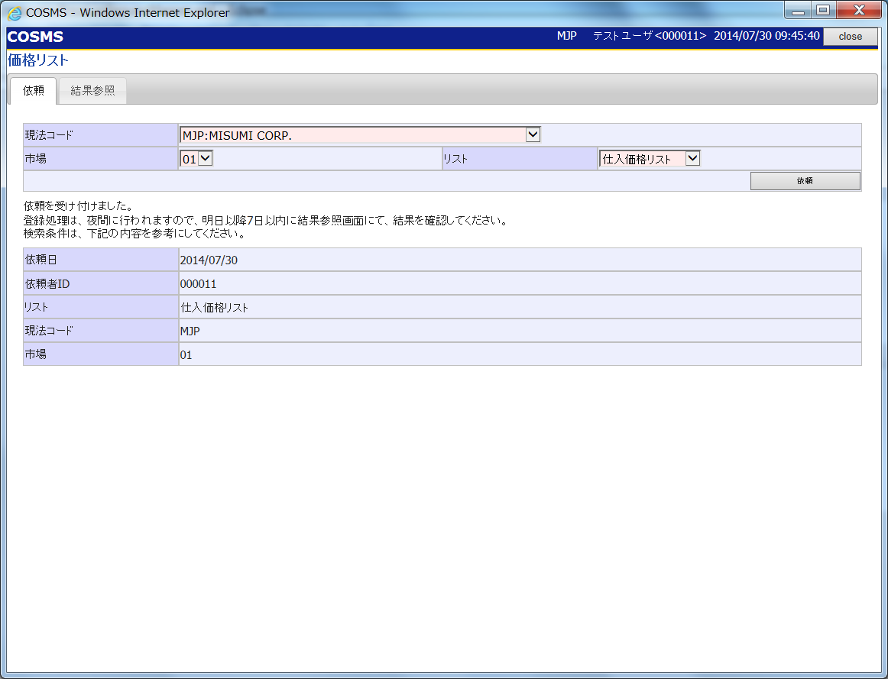

①
②
①
②
③
③

⑨
④
④
⑤
⑤

⑨

 |  |  | 価格リスト・結果参照 |  |  |  |  | 価格リスト・結果参照
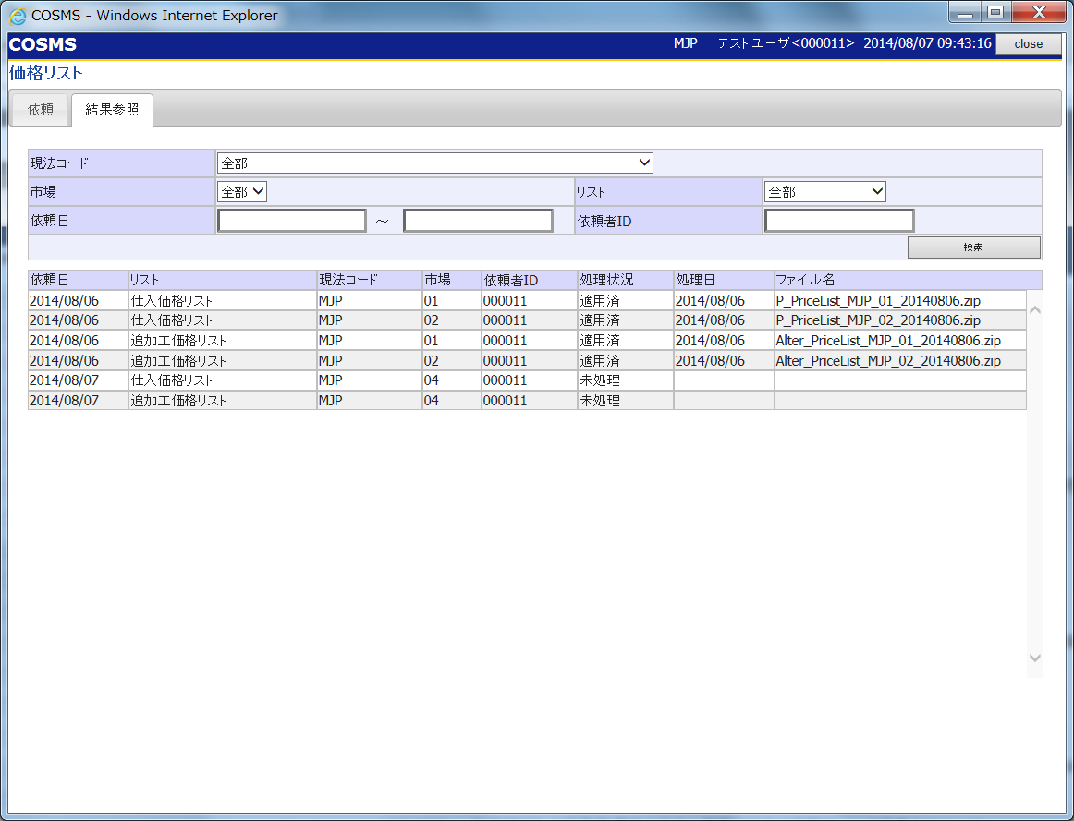
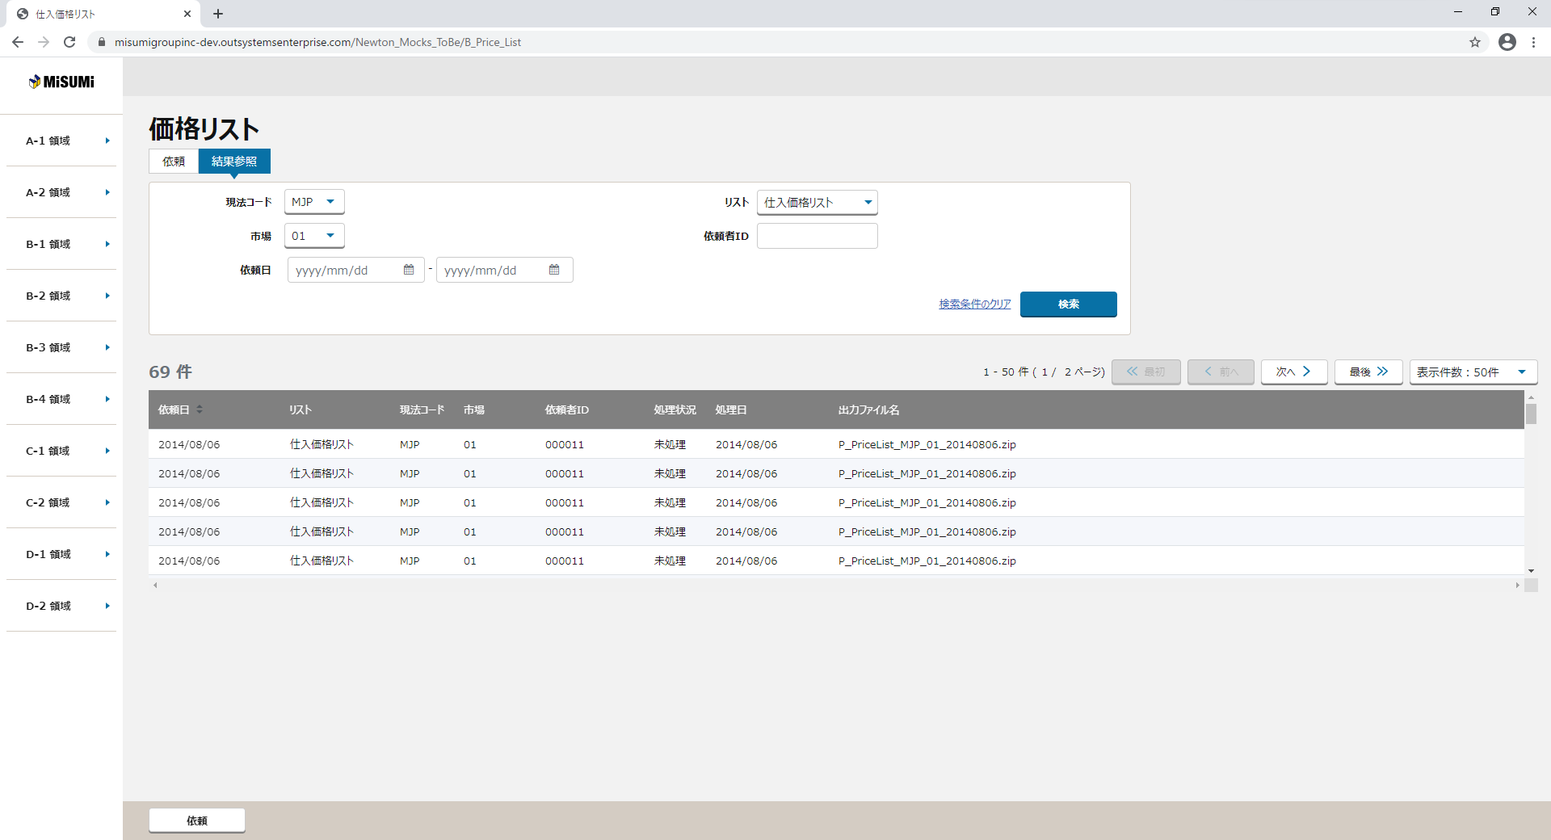

⑥
⑥

⑧

⑦
⑧

 |  |  |  |  |  |  |  | 画面動作
 |  |  |  |  |  |  |  | ＜初期表示＞
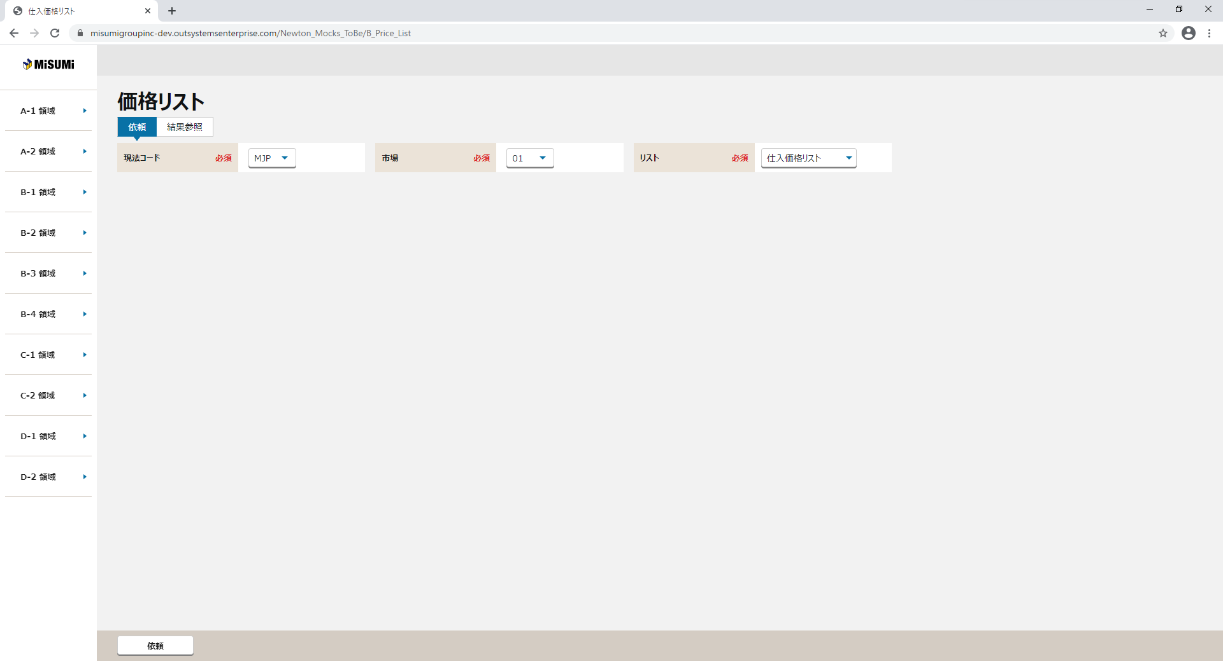

 |  |  |  |  |  |  |  | ＜依頼ボタン押下＞
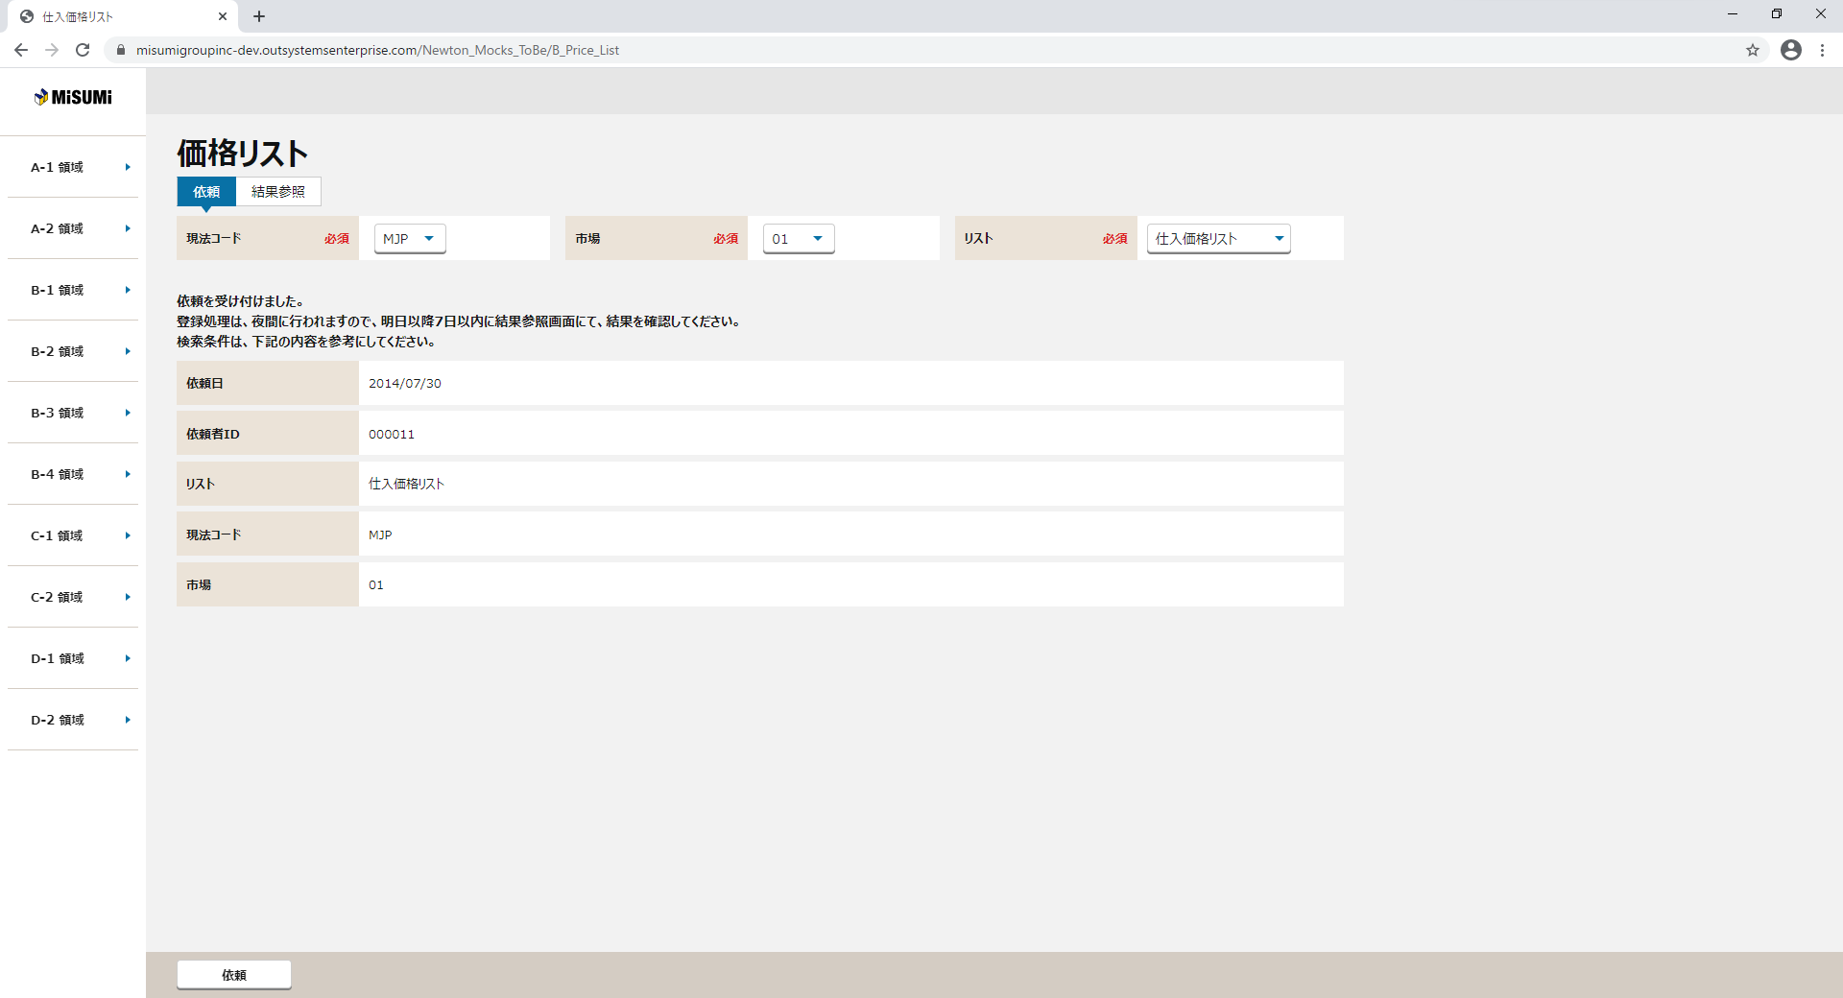

 |  |  |  |  |  |  |  | ＜検索ボタン押下＞

画面項目定義
No | コンポーネント名 （論理名） | コンポーネント名 （物理名） | 領域番号 | 項目名 （論理名）（英） | 項目名 （論理名）（和） | 項目名 （物理名） | 種別 | 型 | 書式 | 表示制御 | 活性制御 | 翻訳有無 | 表示内容 |  |  | 入力時 必須 | 単項目バリデーションチェック |  |  |  |  |  |  |  |  |  |  |  |  |  |  |  | 備考 | e
 |  |  |  |  |  |  |  |  |  |  |  |  |  |  |  |  | 型 |  |  |  |  |  |  |  |  |  | 数値範囲 |  |  |  | 桁数 |  |  | e
 |  |  |  |  |  |  |  |  |  |  |  |  | 初期表示 | 依頼ボタン押下 | 検索ボタン押下 |  | 必須 | ASCII | 半角 | 全角 | 英字 | 数字 | 英数字 | 日付 | 整数 | 実数 | 超 ＞ | 以上 ≧ | 以下 ≦ | 未満 ＜ | 最大 | 最小 |  | e
1 | ヘッダ |  | ① |  | 価格リスト |  | ラベル |  |  |  |  |  | 固定値「価格リスト」 | 同左 | 同左 |  | - | - | - | - | - | - | - | - | - | - | - | - | - | - | - | - |  | e
【ToBe外部設計】
現法、ログインユーザID、ログインユーザ名、処理日時はペンディング中
2 |  |  | ① |  | 現法 |  | ラベル | 文字列 |  |  |  |  | ログイン情報.現法 | 同左 | 同左 |  | - | - | - | - | - | - | - | - | - | - | - | - | - | - | - | - |  | e
3 |  |  | ① |  | ログインユーザID |  | ラベル | 文字列 |  |  |  |  | ログイン情報.ユーザID | 同左 | 同左 |  | - | - | - | - | - | - | - | - | - | - | - | - | - | - | - | - |  | e
4 |  |  | ① |  | ログインユーザ名 |  | ラベル | 文字列 |  |  |  |  | ログイン情報.ユーザ名 | 同左 | 同左 |  | - | - | - | - | - | - | - | - | - | - | - | - | - | - | - | - |  | e
5 |  |  | ① |  | 処理日時 |  | ラベル | 日時 | YYYY/MM/DD HH:MI:SS |  |  |  | システム日付時間 | 同左 | 同左 |  | - | - | - | - | - | - | - | - | - | - | - | - | - | - | - | - |  | e
【ToBe外部設計】
【内部】B領域_外部設計QA表.xlsx
ID: 221610211
No.126
モックにToBe版がないので、「依頼」と「結果参照」タブはいないでしょうか。
6 | 依頼・結果参照 |  | ② |  | 依頼 |  | タブ |  |  |  |  |  | - | - | - |  | - | - | - | - | - | - | - | - | - | - | - | - | - | - | - | - |  | e
7 |  |  | ② |  | 結果参照 |  | タブ |  |  |  |  |  | - | - | - |  | - | - | - | - | - | - | - | - | - | - | - | - | - | - | - | - |  | e
8 | 依頼 |  | ③ |  | 現法コード |  | ラベル |  |  |  |  |  | - | - | - |  |  | - | - | - | - | - | - | - | - | - | - | - | - | - | - | - |  | e
【ToBe外部設計】
モックにToBe版がない。AsIsモックに画面キャプチャを張り付ける
ToBe版アップ後に画面項目再修正予定。
9 |  |  | ③ |  | 現法コード |  | プルダウン |  |  |  |  |  | 初期値：- 選択値：現法マスタ | - | - | ○ | ○ | - | - | - | - | - | - | - | - | - | - | - | - | - | - | - |  | e
10 |  |  | ③ |  | 市場 |  | ラベル |  |  |  |  |  |  | - | - |  |  | - | - | - | - | - | - | - | - | - | - | - | - | - | - | - |  | e
11 |  |  | ③ |  | 市場 |  | プルダウン |  |  |  |  |  | 初期値：- 選択値：製品分類マスタ | - | - | ○ | ○ | - | - | - | - | - | - | - | - | - | - | - | - | - | - | - |  | e
12 |  |  | ③ |  | リスト |  | ラベル |  |  |  |  |  |  | - | - |  |  | - | - | - | - | - | - | - | - | - | - | - | - | - | - | - |  | e
13 |  |  | ③ |  | リスト |  | プルダウン |  |  |  |  |  | 初期値：- 選択値：-、仕入価格リスト、追加工価格リスト | - | - | ○ | ○ | - | - | - | - | - | - | - | - | - | - | - | - | - | - | - |  | e
14 |  |  |  |  | 依頼 |  | ボタン |  |  |  |  |  | 初期値：- | - | - |  | - | - | - | - | - | - | - | - | - | - | - | - | - | - | - | - |  | e
15 | 依頼文言 |  | ④ |  | 依頼文言テキスト |  | ラベル |  |  |  |  |  | 初期は非表示 | 依頼成功時のみ表示 | - |  | - | - | - | - | - | - | - | - | - | - | - | - | - | - | - | - |  | e
16 | 依頼受付完了 |  | ⑤ |  | 依頼日 |  | ラベル |  |  | 依頼成功時のみ表示 |  |  | 初期は非表示 | 依頼成功時のみ表示 | - |  | - | - | - | - | - | - | - | - | - | - | - | - | - | - | - | - |  | e
17 |  |  | ⑤ |  | 依頼日 |  | ラベル |  | 現法日付形式 | 依頼成功時のみ表示 |  |  | 初期は非表示 | 依頼成功時のみ表示 | - |  | - | - | - | - | - | - | - | - | - | - | - | - | - | - | - | - |  | e
18 |  |  | ⑤ |  | 依頼者ID |  | ラベル |  |  | 依頼成功時のみ表示 |  |  | 初期は非表示 | 依頼成功時のみ表示 | - |  | - | - | - | - | - | - | - | - | - | - | - | - | - | - | - | - |  | e
19 |  |  | ⑤ |  | 依頼者ID |  | ラベル |  |  | 依頼成功時のみ表示 |  |  | 初期は非表示 | 依頼成功時のみ表示 | - |  | - | - | - | - | - | - | - | - | - | - | - | - | - | - | - | - |  | e
20 |  |  | ⑤ |  | リスト |  | ラベル |  |  | 依頼成功時のみ表示 |  |  | 初期は非表示 | 依頼成功時のみ表示 | - |  | - | - | - | - | - | - | - | - | - | - | - | - | - | - | - | - |  | e
21 |  |  | ⑤ |  | リスト |  | ラベル |  |  | 依頼成功時のみ表示 |  |  | 初期は非表示 選択値：仕入価格リスト、追加工価格リスト | 依頼成功時のみ表示 | - |  | - | - | - | - | - | - | - | - | - | - | - | - | - | - | - | - |  | e
22 |  |  | ⑤ |  | 現法コード |  | ラベル |  |  | 依頼成功時のみ表示 |  |  | 初期は非表示 | 依頼成功時のみ表示 | - |  | - | - | - | - | - | - | - | - | - | - | - | - | - | - | - | - |  | e
23 |  |  | ⑤ |  | 現法コード |  | ラベル |  |  | 依頼成功時のみ表示 |  |  | 初期は非表示 | 依頼成功時のみ表示 | - |  | - | - | - | - | - | - | - | - | - | - | - | - | - | - | - | - |  | e
24 |  |  | ⑤ |  | 市場 |  | ラベル |  |  | 依頼成功時のみ表示 |  |  | 初期は非表示 | 依頼成功時のみ表示 | - |  | - | - | - | - | - | - | - | - | - | - | - | - | - | - | - | - |  | e
25 |  |  | ⑤ |  | 市場 |  | ラベル |  |  | 依頼成功時のみ表示 |  |  | 初期は非表示 | 依頼成功時のみ表示 | - |  | - | - | - | - | - | - | - | - | - | - | - | - | - | - | - | - |  | e
26 | 結果参照 |  | ⑥ |  | 現法コード |  | ラベル |  |  |  |  |  |  |  | - |  | - | - | - | - | - | - | - | - | - | - | - | - | - | - | - | - |  | e
27 |  |  | ⑥ |  | 現法コード |  | プルダウン |  |  |  |  |  | 初期値：- 選択値：現法マスタ | - | - | ○ | ○ | - | - | - | - | - | - | - | - | - | - | - | - | - | - | - |  | e
28 |  |  | ⑥ |  | 市場 |  | ラベル |  |  |  |  |  |  | - | - |  |  | - | - | - | - | - | - | - | - | - | - | - | - | - | - | - |  | e
29 |  |  | ⑥ |  | 市場 |  | プルダウン |  |  |  |  |  | 初期値：- 選択値：製品分類マスタ | - | - | ○ | ○ | - | - | - | - | - | - | - | - | - | - | - | - | - | - | - |  | e
30 |  |  | ⑥ |  | リスト |  | ラベル |  |  |  |  |  |  | - | - |  | - | - | - | - | - | - | - | - | - | - | - | - | - | - | - | - |  | e
31 |  |  | ⑥ |  | リスト |  | プルダウン |  |  |  |  |  | 初期値：- 選択値：-、仕入価格リスト、追加工価格リスト | - | - | ○ | ○ | - | - | - | - | - | - | - | - | - | - | - | - | - | - | - |  | e
32 |  |  | ⑥ |  | 依頼日(From) |  | ラベル |  |  |  |  |  |  | - | - |  | - | - | - | - | - | - | - | - | - | - | - | - | - | - | - | - |  | e
33 |  |  | ⑥ |  | 依頼日(From) |  | テキストボックス |  | 現法日付形式 |  |  |  | 初期値：- | - | - | ○ | ○ | - | - | - | - | - | - | 〇 | - | - | - | - | - | - | 8 | 8 |  | e
34 |  |  | ⑥ |  | 依頼日(To) |  | ラベル |  |  |  |  |  |  | - | - |  | - | - | - | - | - | - | - | - | - | - | - | - | - | - | - | - |  | e
35 |  |  | ⑥ |  | 依頼日(To) |  | テキストボックス |  | 現法日付形式 |  |  |  | 初期値：- | - | - | ○ | ○ | - | - | - | - | - | - | 〇 | - | - | - | - | - | - | 8 | 8 |  | e
36 |  |  | ⑥ |  | 依頼者ID |  | ラベル |  |  |  |  |  |  | - | - |  | - | - | - | - | - | - | - | - | - | - | - | - | - | - | - | - |  | e
37 |  |  | ⑥ |  | 依頼者ID |  | テキストボックス |  |  |  |  |  | 初期値：- | - | - | ○ | ○ | - | - | - | - | - | - | - | - | - | - | - | - | - | - | - |  | e
38 |  |  | ⑥ |  | 検索 |  | ボタン |  |  |  |  |  | - | - | - |  | - | - | - | - | - | - | - | - | - | - | - | - | - | - | - | - |  | e
39 | 検索結果情報 |  | ⑦ |  | 検索結果件数 |  | ラベル | 文字列 |  | 初期と検索前に非表示 検索後に表示 |  |  | 初期は非表示 | - | 検索前に非表示 検索後に表示：価格リスト依頼データ検索APIリスポンスデータの検索結果件数 |  | - | - | - | - | - | - | - | - | - | - | - | - | - | - | - | - |  | e
【ToBe外部設計】
【内部】B領域_外部設計QA表.xlsx
ID: 221610211
No.127
検索結果情報の初期表示について：初期表示と「検索」ボタンを押下する前に、表示しないほうが正しいと思われるが、問題ないか？
40 |  |  | ⑦ |  | ページング情報 |  | ラベル | 文字列 |  | 初期と検索前に非表示 検索後に表示 |  |  | 初期は非表示 | - | 検索前に非表示 検索後に表示、活性 |  | - | - | - | - | - | - | - | - | - | - | - | - | - | - | - | - |  | e
41 |  |  | ⑦ |  | << 最初 |  | ボタン | - |  | 初期と検索前に非表示 検索後に表示 | 最初のページの場合、非活性する |  | 初期は非表示 | - | 検索前に非表示 検索後に表示、活性 |  | - | - | - | - | - | - | - | - | - | - | - | - | - | - | - | - |  | e
42 |  |  | ⑦ |  | < 前へ |  | ボタン | - |  | 初期と検索前に非表示 検索後に表示 | 最初のページの場合、非活性する |  | 初期は非表示 | - | 検索前に非表示 検索後に表示、活性 |  | - | - | - | - | - | - | - | - | - | - | - | - | - | - | - | - |  | e
43 |  |  | ⑦ |  | 次へ > |  | ボタン | - |  | 初期と検索前に非表示 検索後に表示 | 最後のページの場合、非活性する |  | 初期は非表示 | - | 検索前に非表示 検索後に表示、活性 |  | - | - | - | - | - | - | - | - | - | - | - | - | - | - | - | - |  | e
44 |  |  | ⑦ |  | 最後 >> |  | ボタン | - |  | 初期と検索前に非表示 検索後に表示 | 最後のページの場合、非活性する |  | 初期は非表示 | - | 検索前に非表示 検索後に表示、活性 |  | - | - | - | - | - | - | - | - | - | - | - | - | - | - | - | - |  | e
45 |  |  | ⑦ |  | 表示件数プルダウン |  | セレクトボックス | 文字列 |  | 初期と検索前に非表示 検索後に表示 |  |  | 初期は非表示 | - | 検索前に非表示 検索後に表示、活性 |  | - | - | - | - | - | - | - | - | - | - | - | - | - | - | - | - |  | e
46 | 検索結果 |  | ⑧ |  | 依頼日 |  | ラベル |  |  | 検索後に表示 |  |  | 初期は非表示 | - | 検索後に表示 |  | - | - | - | - | - | - | - | - | - | - | - | - | - | - | - | - |  | e
47 |  |  | ⑧ |  | 依頼日 |  | ハイパーリンク |  | 現法日付形式 | 検索後に表示 |  |  | 初期は非表示 | - | 検索後に表示 |  | - | - | - | - | - | - | - | 〇 | - | - | - | - | - | - | - | - |  | e
48 |  |  | ⑧ |  | リスト |  | ラベル |  |  | 検索後に表示 |  |  | 初期は非表示 | - | 検索後に表示 |  | - | - | - | - | - | - | - | - | - | - | - | - | - | - | - | - |  | e
49 |  |  | ⑧ |  | リスト |  | ハイパーリンク |  |  | 検索後に表示 |  |  | 初期は非表示 | - | 検索後に表示 |  | - | - | - | - | - | - | - | - | - | - | - | - | - | - | - | - |  | e
50 |  |  | ⑧ |  | 現法コード |  | ラベル |  |  | 検索後に表示 |  |  | 初期は非表示 | - | 検索後に表示 |  | - | - | - | - | - | - | - | - | - | - | - | - | - | - | - | - |  | e
51 |  |  | ⑧ |  | 現法コード |  | ハイパーリンク |  |  | 検索後に表示 |  |  | 初期は非表示 | - | 検索後に表示 |  | - | - | - | - | - | - | - | - | - | - | - | - | - | - | - | - |  | e
52 |  |  | ⑧ |  | 市場 |  | ラベル |  |  | 検索後に表示 |  |  | 初期は非表示 | - | 検索後に表示 |  | - | - | - | - | - | - | - | - | - | - | - | - | - | - | - | - |  | e
53 |  |  | ⑧ |  | 市場 |  | ハイパーリンク |  |  | 検索後に表示 |  |  | 初期は非表示 | - | 検索後に表示 |  | - | - | - | - | - | - | - | - | - | - | - | - | - | - | - | - |  | e
54 |  |  | ⑧ |  | 依頼者ID |  | ラベル |  |  | 検索後に表示 |  |  | 初期は非表示 | - | 検索後に表示 |  | - | - | - | - | - | - | - | - | - | - | - | - | - | - | - | - |  | e
55 |  |  | ⑧ |  | 依頼者ID |  | ハイパーリンク |  |  | 検索後に表示 |  |  | 初期は非表示 | - | 検索後に表示 |  | - | - | - | - | - | - | - | - | - | - | - | - | - | - | - | - |  | e
56 |  |  | ⑧ |  | 処理状況 |  | ラベル |  |  | 検索後に表示 |  |  | 初期は非表示 | - | 検索後に表示 |  | - | - | - | - | - | - | - | - | - | - | - | - | - | - | - | - |  | e
57 |  |  | ⑧ |  | 処理状況 |  | ハイパーリンク |  |  | 検索後に表示 |  |  | 初期は非表示 | - | 検索後に表示 |  | - | - | - | - | - | - | - | - | - | - | - | - | - | - | - | - |  | e
58 |  |  | ⑧ |  | 処理日 |  | ラベル |  |  | 検索後に表示 |  |  | 初期は非表示 | - | 検索後に表示 |  | - | - | - | - | - | - | - | - | - | - | - | - | - | - | - | - |  | e
59 |  |  | ⑧ |  | 処理日 |  | ハイパーリンク |  | 現法日付形式 | 検索後に表示 |  |  | 初期は非表示 | - | 検索後に表示 |  | - | - | - | - | - | - | - | 〇 | - | - | - | - | - | - | - | - |  | e
60 |  |  | ⑧ |  | 出力ファイル名 |  | ラベル |  |  | 検索後に表示 |  |  | 初期は非表示 | - | 検索後に表示 |  | - | - | - | - | - | - | - | - | - | - | - | - | - | - | - | - |  | e
61 |  |  | ⑧ |  | 出力ファイル名 |  | ハイパーリンク |  |  | 検索後に表示 |  |  | 初期は非表示 | - | 検索後に表示 |  | - | - | - | - | - | - | - | - | - | - | - | - | - | - | - | - |  | e
62 | フッタ |  | ⑨ |  | 依頼 |  | ボタン |  |  |  |  |  | 初期値：- | - | - |  | - | - | - | - | - | - | - | - | - | - | - | - | - | - | - | - |  | e
e | e | e | e | e | e | e | e | e | e |  |  | e | e | e | e | e | e | e | e | e | e | e | e | e | e | e | e | e | e | e | e | e | e | e

チェック仕様
【ToBe外部設計】画面ID
正式な画面IDについては
採番後、変更する
【ToBe外部設計】メッセージIDについては資料を探して
、記入する
画面設計書 |  |  |  | チェック仕様 |  |  |  |  |  |  |  | 担当者 | 日付
 |  |  |  |  |  |  |  |  |  |  | 作成 | LKI楊 | 2020-10-23
 |  |  |  |  |  |  |  |  |  |  | 更新 | LKG張霞 | 2021-01-28

画面ID |  |  | 画面名 | 価格リスト_依頼
イベント | 条件 | 順番 | 項目名 | チェック名 | チェック内容(TOBE) | タイプ | メッセージID | ﾒｯｾｰｼﾞ引数 | メッセージ | メッセージ表示後処理 | 備考
「依頼」ボタン押下 | onClick | 1 | 現法コード、市場、リスト | 必須入力チェック 単項目チェック | ①単項目チェック：必須チェック 画面項目定義を参照する。 |  |  |  |  | 処理を中断する | 「画面項目定義」シート参照
「依頼」ボタン押下 | onClick | 2 | 検索件数 | 価格リスト依頼検索件数チェック | 検索件数をチェックし、該当するメッセージを表示する。 ①検索件数が0件より大の場合、メッセージを表示する。 価格リスト依頼データチェックAPIのチェック仕様を参照する。 |  |  |  | ①同じ条件の価格リスト作成依頼が既に存在します。 | 処理を中断する | 価格リスト依頼データチェックAPI「API設計書_[APIID]_価格リスト依頼データチェック.xlsx」「チェック仕様」シート参照
「依頼」ボタン押下 | onClick | 3 | 現法コード、市場、リスト | 単項目チェック | 価格リスト依頼データチェックAPIのリクエスト項目説明を参照する。 |  |  |  |  |  | 価格リスト依頼データチェックAPI「API設計書_[APIID]_価格リスト依頼データチェック.xlsx」「リクエスト項目説明」シート参照
検索ボタン押下 | onClick | 3 4 | 依頼者ID、依頼日(From)、依頼日(To) | 必須入力チェック 単項目チェック | 単項目チェック：必須チェック 画面項目定義を参照する。 |  |  |  |  | 処理を中断する | 「画面項目定義」シート参照
検索ボタン押下 | onClick | 4 5 | 依頼者ID | 入力桁数チェック 単項目チェック | 画面項目定義を参照する。 |  |  |  |  | 処理を中断する | 「画面項目定義」シート参照
検索ボタン押下 | onClick | 5 | 依頼日(From)、依頼日(To) | 入力桁数チェック | ８桁であること |  |  |  |  | 処理を中断する
検索ボタン押下 | onClick | 6 | 依頼日(From)、依頼日(To) | 日付属性チェック | 日付であること |  |  |  |  | 処理を中断する
検索ボタン押下 | onClick | 7 5 | 依頼日(From) 依頼日(To) | 関係性チェック | 依頼日（From）＜＝ 依頼日（To）であること |  |  |  |  | 処理を中断する
検索ボタン押下 | onClick | 8 6 | 検索件数 | 価格リスト依頼検索件数チェック | 検索件数をチェックし、該当するメッセージを表示する。 ①検索件数が0件の場合、メッセージを表示する。 価格リスト依頼データ検索APIのチェック仕様を参照する。 |  |  |  | 該当レコードがありません。 | 処理を中断する | 価格リスト依頼データ検索API「API設計書_[APIID]_価格リスト依頼データ検索.xlsx」「チェック仕様」シート参照
検索ボタン押下 | onClick | 7 | 依頼者ID、依頼日(From)、依頼日(To) | 単項目チェック | 価格リスト依頼データ検索APIのリクエスト項目説明を参照する。 |  |  |  |  |  | 価格リスト依頼データ検索API「API設計書_[APIID]_価格リスト依頼データ検索.xlsx」「リクエスト項目説明」シート参照
依頼削除確認ダイアログ・OKボタン押下 | onClick | 9 8 | 依頼者ID、依頼日(From)、依頼日(To) | 必須入力チェック 単項目チェック | 単項目チェック：必須チェック 画面項目定義を参照する。 |  |  |  |  | 処理を中断する | 「画面項目定義」シート参照
依頼削除確認ダイアログ・OKボタン押下 | onClick | 10 10 | 依頼者ID | 入力桁数チェック 単項目チェック | 画面項目定義を参照する。 |  |  |  |  | 処理を中断する | 「画面項目定義」シート参照
依頼削除確認ダイアログ・OKボタン押下 | onClick | 9 | 依頼者ID、依頼日(From)、依頼日(To) | 単項目チェック | 価格リスト依頼データ削除APIのリクエスト項目説明を参照する。 |  |  |  |  |  | 価格リスト依頼データ削除API「API設計書_[APIID]_価格リスト依頼データ削除.xlsx」「リクエスト項目説明」シート参照
依頼削除確認ダイアログ・OKボタン押下 | onClick | 11 | 依頼日(From)、依頼日(To) | 入力桁数チェック | ８桁であること |  |  |  |  | 処理を中断する
依頼削除確認ダイアログ・OKボタン押下 | onClick | 12 | 依頼日(From)、依頼日(To) | 日付属性チェック | 日付であること |  |  |  |  | 処理を中断する
依頼削除確認ダイアログ・OKボタン押下 | onClick | 13 10 | 依頼日(From) 依頼日(To) | 関係性チェック | 依頼日（From）＜＝ 依頼日（To）であること |  |  |  |  | 処理を中断する

【ToBe概要設計】
チェック内容については外部設計で検討、記載する。

イベント処理仕様
【ToBe外部設計】
APIIDは採番後に記載する。
画面設計書 |  | 機能説明 |  |  |  |  |  |  |  | 担当者 | 日付
 |  |  |  |  |  |  |  |  | 作成 | LKI楊 | 2020-10-23
 |  |  |  |  |  |  |  |  | 更新 | LKG張霞 | 2021-01-28

画面ID |  | 画面名 |  | 価格リスト |  |  | 利用API |  | 参照情報
項目№ | 項目名 | イベント | 証跡 | 同期 | イベント処理概要 | 備考 | ID | 名称
A | 初期化イベント
A-1 | 初期表示 | 初期処理 |  |  | （外部設計時に詳細検討） 1. 現法コードを取得し、リストに設定する ※詳細は「イベント処理仕様(詳細)」シートの「表_現法マスタ取得API」参照 2. 市場を取得し、リストに設定する ※詳細は「イベント処理仕様(詳細)」シートの「表_製品分類マスタ取得API」参照 3.リストを固定値で作成し、リストに設定する ※選択値は画面項目定義を参照 |  | APIID | 現法マスタ取得API 製品分類マスタ取得API | 「機能呼出仕様」シートの「表_現法マスタ取得API」参照 「機能呼出仕様」シートの「表_製品分類マスタ取得API」参照
B | イベント起動項目
【ToBe外部設計】
【内部】B領域_外部設計QA表.xlsx
ID: 221610211
No.128
DBから登録結果を一度検索する必要がないか。
B-1 | 依頼ボタン押下 | ボタン押下 |  |  | １．必須チェックを行う。（チェック仕様を参照） ２．検索条件をもとに既存依頼を検索する。 ３．検索件数チェックを行う。（チェック仕様を参照） ４．依頼を登録する。 ５．結果を画面に表示する。 |  | APIID | 価格リスト依頼データチェックAPI 価格リスト依頼データ登録API | 「機能呼出仕様」シートの「表_価格リスト依頼データチェックAPI」を参照 「機能呼出仕様」シートの「表_価格リスト依頼データ登録API」を参照
B-2 | 検索ボタン押下 | ボタン押下 |  |  | １．バリデーションチェックを行う。（チェック仕様を参照） ２．検索条件をもとに価格リスト依頼テーブルを検索する。 ３．検索件数チェックを行う。（チェック仕様を参照） ４．結果を画面に表示する。 |  | APIID | 価格リスト依頼データ検索API | 「機能呼出仕様」シートの「表_価格リスト依頼データ検索API」を参照
B-3 | 検索結果リンク押下 | リンク押下 |  |  | （外部設計時に詳細検討） 1. 処理状況の確認 ・未処理の場合：依頼削除確認ダイアログを表示する ・処理済、または処理済(一部失敗)の場合：汎用DL画面を表示 ・中止/処理中の場合：何もしない
【ToBe外部設計】
【内部】B領域_外部設計QA表.xlsx
ID: 221610211
No.118
「改ページ」機能は基盤チームより共通の仕組みより
実現するか検討必要と思います。
B-4 | 依頼削除確認ダイアログ・OKボタン押下 | ボタン押下 |  |  | １．バリデーションチェックを行う。（チェック仕様を参照） ２．条件をもとに価格リスト依頼テーブルを削除、更新する。 ３．検索条件をもとに価格リスト依頼テーブルを検索する。 ４．削除後の検索結果を画面に表示する。 |  | APIID | 価格リスト依頼テーブル削除API 価格リスト依頼データ検索API | 「機能呼出仕様」シートの「表_価格リスト依頼データ削除API」を参照 「機能呼出仕様」シートの「表_価格リスト依頼データ検索API」を参照
B-5 | 「最初」ボタン押下 | ボタン押下 |  |  | 最初のページを表示する
B-6 | 「前へ」ボタン押下 | ボタン押下 |  |  | 前へのページを表示する
B-7 | 「次へ」ボタン押下 | ボタン押下 |  |  | 次へのページを表示する
B-8 | 「最後」ボタン押下 | ボタン押下 |  |  | 最後のページを表示する
B-9 | 「表示件数」を選択 | 変更時 |  |  | 現在のページに表示されるデータの数が変更します
C | 自動更新

機能呼出仕様
画面設計書 |  |  |  | 機能呼出仕様 |  |  |  |  | 担当者 | 日付
 |  |  |  |  |  |  |  | 作成 | LKI楊 | 2020-10-23
 |  |  |  |  |  |  |  | 更新 | LKG張霞 | 2021-01-28

【ToBe概要設計】
他領域所有のテーブルのため、参照時に現法マスタ取得APIを呼び出す。
 | 表_現法マスタ取得API
 |  | リクエスト項目設定 |  |  | 項目名 |  | 設定値・編集仕様
 |  |  |  |  | 1 | - | -
 |  | レスポンス項目（詳細はAPI設計書参照） |  |  | 項目名 |  | 設定値・編集仕様
 |  |  |  |  | 1 | 現法コード | 現法マスタ.現法コード
 |  |  |  |  | 2 | 現地法人名称 | 現法マスタ.現地法人名称
 |  | 想定抽出条件 |  |  | リクエスト項目と同項目が一致するマスタデータ

【ToBe概要設計】
他領域所有のテーブルのため、参照時に現法マスタ取得APIを呼び出す。
 | 表_製品分類マスタ取得API
 |  | リクエスト項目設定 |  |  | 項目名 |  | 設定値・編集仕様
 |  |  |  |  | 1 | - | -
 |  | レスポンス項目（詳細はAPI設計書参照） |  |  | 項目名 |  | 設定値・編集仕様
 |  |  |  |  | 1 | 市場 | 製品分類マスタ.市場
 |  | 想定抽出条件 |  |  | リクエスト項目と同項目が一致するマスタデータ

 | 表_価格リスト依頼データチェックAPI
 |  | リクエスト項目設定 |  |  | 項目名 |  | 設定値・編集仕様
 |  |  |  |  | 1 | 価格リスト区分 | ③[リスト(条件)]
 |  |  |  |  | 2 | 現法コード | ③[現法コード(条件)]
 |  |  |  |  | 3 | 市場コード | ③[市場(条件)]
 |  | レスポンス項目（詳細はAPI設計書参照） |  |  | 項目名 |  | 設定値・編集仕様
 |  |  |  |  | 9 | 価格リスト依頼の件数 | 価格リスト依頼.検索結果件数
 |  | 想定抽出条件 |  |  | リクエスト項目と同項目が一致するマスタデータの件数

 | 表_価格リスト依頼データ登録API
 |  | リクエスト項目設定 |  |  | 項目名 |  | 設定値・編集仕様
 |  |  |  |  | 1 | 投入日 | システム日付
 |  |  |  |  | 2 | 価格リスト区分 | ③[リスト(条件)]
 |  |  |  |  | 3 | 現法コード | ③[現法コード(条件)]
 |  |  |  |  | 4 | 市場コード | ③[市場(条件)]
 |  |  |  |  | 5 | 依頼者 | ログインユーザのユーザID
 |  |  |  |  | 6 | 処理状況 | 0（固定値）
 |  |  |  |  | 7 | 更新回数 | 0（固定値）
 |  |  |  |  | 8 | 削除フラグ | '0'（固定値）
 |  |  |  |  | 9 | 登録者 | ログインユーザのユーザID
 |  |  |  |  | 10 | 登録日時(システム日時) | システム日付
 |  |  |  |  | 11 | 登録日時(現法日時) | 現法日付
 |  |  |  |  | 12 | 登録日時(ロケール日時) | ロケール日付
 |  |  |  |  | 13 | 登録プログラム | 'NEWTON'（固定値）
 |  |  |  |  | 14 | 更新者 | ログインユーザのユーザID
 |  |  |  |  | 15 | 更新日時(システム日時) | システム日付
 |  |  |  |  | 16 | 更新日時(現法日時) | 現法日付
 |  |  |  |  | 17 | 更新日時(ロケール日時) | ロケール日付
 |  |  |  |  | 18 | 更新プログラム | 'NEWTON'（固定値）
 |  | レスポンス項目（詳細はAPI設計書参照） |  |  | 項目名 |  | 設定値・編集仕様
 |  |  |  |  | 8 | 価格リスト更新結果コード | 0：成功 1：失敗
 |  | 想定抽出条件 |  |  | リクエスト項目と同項目が一致するマスタデータ

 | 表_価格リスト依頼データ検索API
 |  | リクエスト項目設定 |  |  | 項目名 |  | 設定値・編集仕様
 |  |  |  |  | 1 | 価格リスト区分 | ⑥[リスト(条件)]
 |  |  |  |  | 2 | 現法コード | ⑥[現法コード(条件)]
 |  |  |  |  | 3 | 市場コード | ⑥[市場(条件)]
 |  |  |  |  | 4 | 依頼日(From) | ⑥[依頼日(From)(条件)]
 |  |  |  |  | 5 | 依頼日(To) | ⑥[依頼日(To)(条件)]
 |  |  |  |  | 6 | 登録者 | ⑥[依頼者ID(条件)] ※完全一致
 |  |  |  |  | 7 | ソート項目 | 価格リスト依頼データ検索.ソート項目
 |  |  |  |  | 8 | ソート順 | 価格リスト依頼データ検索.ソート順
 |  |  |  |  | 9 | OFFSET | 価格リスト依頼データ検索.OFFSET
 |  |  |  |  | 10 | LIMIT | 価格リスト依頼データ検索.LIMIT
 |  | レスポンス項目（詳細はAPI設計書参照） |  |  | 項目名 |  | 設定値・編集仕様
 |  |  |  |  | 8 | 検索結果件数 | 検索結果リスト.件数
 |  |  |  |  | 9 | 検索結果リスト | -
 |  |  |  |  | 11 | 投入日 | 価格リスト依頼.投入日
 |  |  |  |  | 12 | 価格リスト区分 | 価格リスト依頼.価格リスト区分
 |  |  |  |  | 13 | 現法コード | 価格リスト依頼.現法コード
 |  |  |  |  | 14 | 市場コード | 価格リスト依頼.市場コード
 |  |  |  |  | 15 | 依頼者 | 価格リスト依頼.依頼者
 |  |  |  |  | 16 | 処理状況 | 価格リスト依頼.処理状況
 |  |  |  |  | 17 | 処理日 | 価格リスト依頼.処理日
 |  |  |  |  | 18 | 出力ファイル名 | 価格リスト依頼.出力ファイル名
 |  | 想定抽出条件 |  |  | リクエスト項目と同項目が一致するマスタデータ

 | 表_価格リスト依頼データ削除API
 |  | リクエスト項目設定 |  |  | 項目名 |  | 設定値・編集仕様
 |  |  |  |  | 1 | 投入日 | ⑧[依頼日]
 |  |  |  |  | 2 | 価格リスト区分 | ⑧[リスト(条件)]
 |  |  |  |  | 3 | 現法コード | ⑧[現法コード(条件)]
 |  |  |  |  | 4 | 市場コード | ⑧[市場(条件)]
 |  |  |  |  | 5 | 依頼者 | ⑧[依頼者ID]
 |  |  |  |  | 6 | 現法コード（検索） | ⑥[現法コード(条件)]
 |  |  |  |  | 7 | 市場コード（検索） | ⑥[市場(条件)]
 |  |  |  |  | 8 | 価格リスト区分（検索） | ⑥[リスト(条件)]
 |  |  |  |  | 9 | 依頼日(From)（検索） | ⑥[依頼日(From)(条件)]
 |  |  |  |  | 10 | 依頼日(To)（検索） | ⑥[依頼日(To)(条件)]
 |  |  |  |  | 11 | 登録者（検索） | ⑥[依頼者ID(条件)] ※完全一致
 |  | レスポンス項目（詳細はAPI設計書参照） |  |  | 項目名 |  | 設定値・編集仕様
 |  |  |  |  | 8 | 削除結果コード | 0:正常終了 5:対象データなし 8:DBエラー 9:システムエラー
 |  |  |  |  | 9 | 検索結果リスト | -
 |  |  |  |  | 11 | 依頼日 | 価格リスト依頼.依頼日
 |  |  |  |  | 12 | リスト | 価格リスト依頼.リスト
 |  |  |  |  | 13 | 現法コード | 価格リスト依頼.現法コード
 |  |  |  |  | 14 | 市場 | 価格リスト依頼.市場
 |  |  |  |  | 15 | 依頼者ID | 価格リスト依頼.依頼者ID
 |  |  |  |  | 16 | 処理状況 | 価格リスト依頼.処理状況
 |  |  |  |  | 17 | 処理日 | 価格リスト依頼.処理日
 |  |  |  |  | 18 | 出力ファイル名 | 価格リスト依頼.出力ファイル名
 |  | 想定抽出条件 |  |  | -

 |  | 表_価格リスト画面起動パラメータ（メニューから遷移）
 |  |  | パラメータなし

 |  | 表_汎用DL画面起動パラメータ
 |  | パラメータ項目設定 |  |  | No | 項目名 | 設定値・編集仕様
 |  |  |  |  | 1 | 投入日 | 価格リスト画面.投入日
 |  |  |  |  | 2 | 価格リスト区分 | 価格リスト画面.価格リスト区分
 |  |  |  |  | 3 | 現法コード | 価格リスト画面.現法コード
 |  |  |  |  | 4 | 市場コード | 価格リスト画面.市場コード
 |  |  |  |  | 5 | 依頼者 | 価格リスト画面.依頼者
 |  |  |  |  | 6 | 処理状況 | 価格リスト画面.処理状況
 |  |  |  |  | 7 | 処理日 | 価格リスト画面.処理日
 |  |  |  |  | 8 | 出力ファイル名 | 価格リスト画面.出力ファイル名
 |  | 戻り値 |  |  | なし

